Sheet1
Рязань, проезд Яблочкова, д. 5, стр. 15
тел. 8(4912) 470-430
t.me/interierkomplekt62
vk.com/interierkomplekt62
www.i-k.su
www.интерьер-комплект.рф

Торцевые ручки Partner
Изображение | Артикул | Наименование товаров | Ед. | Опт | Опт-3% | Опт-5% | Опт-7% | Опт-10%
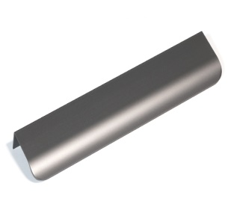 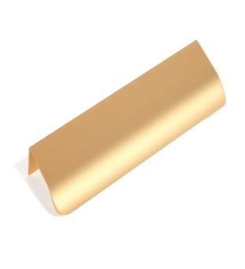 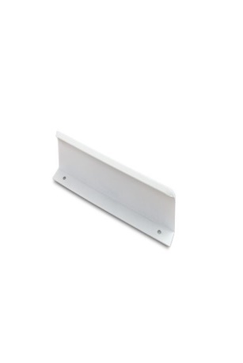 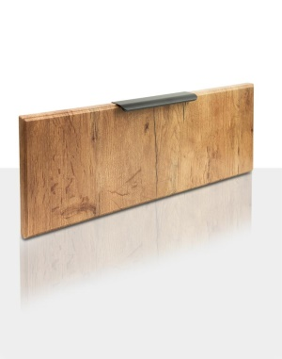 | PT-002-16W | Ручка торцевая PT-002 белый 40 мм | шт | 70 | 68 | 67 | 65 | 63
 | PT-002-16SG | Ручка торцевая PT-002 матовое золото 40 мм | шт | 70 | 68 | 67 | 65 | 63
 | PT-002-16BL | Ручка торцевая PT-002 черный 40 мм | шт | 70 | 68 | 67 | 65 | 63
 | PT-002-32W | Ручка торцевая PT-002 белый, 50 мм | шт | 82 | 80 | 78 | 76 | 74
 | PT-002-32SG | Ручка торцевая PT-002 матовое золото 50 мм | шт | 82 | 80 | 78 | 76 | 74
 | PT-002-32Bl | Ручка торцевая PT-002 черный 50 мм | шт | 82 | 80 | 78 | 76 | 74
 | PT-002-128W | Ручка торцевая PT-002 белый 147 мм | шт | 140 | 136 | 133 | 130 | 126
 | PT-002-128Bl | Ручка торцевая PT-002 черный 147 мм | шт | 140 | 136 | 133 | 130 | 126
 | PT-002-128SG | Ручка торцевая PT-002 матовое золото 147 мм | шт | 140 | 136 | 133 | 130 | 126
 | PT-002-160W | Ручка торцевая PT-002 белый 197 мм | шт | 159 | 154 | 151 | 148 | 143
 | PT-002-160SG | Ручка торцевая PT-002-160 матовое золото 197 мм | шт | 159 | 155 | 151 | 148 | 143
 | PT-002-160BL | Ручка торцевая PT-002-160 черный 197 мм | шт | 159 | 155 | 151 | 148 | 143
 | PT-002-224W | Ручка торцевая PT-002-224 белый 297 мм | шт | 210 | 204 | 200 | 195 | 189
 | PT-002-224SG | Ручка торцевая PT-002 матовое золото 297 мм | шт | 210 | 204 | 200 | 195 | 189
 | PT-002-224BL | Ручка торцевая PT-002 черный 297 мм | шт | 210 | 204 | 200 | 195 | 189
 | PT-002-320W | Ручка торцевая PT-002 белый 398 мм | шт | 279 | 271 | 265 | 259 | 251
 | PT-002-320SG | Ручка торцевая PT-002 матовое золото 398 мм | шт | 279 | 271 | 265 | 259 | 251
 | PT-002-320BL | Ручка торцевая PT-002 черный 398 мм | шт | 279 | 271 | 265 | 259 | 251
 | PT-002-448W | Ручка торцевая PT-002 белый 498 мм | шт | 363 | 352 | 345 | 338 | 327
 | PT-002-448SG | Ручка торцевая PT-002 матовое золото 498 мм | шт | 363 | 352 | 345 | 338 | 327
 | PT-002-448BL | Ручка торцевая PT-002 черный 498 мм | шт | 363 | 352 | 345 | 338 | 327
 | PT-002-512W | Ручка торцевая PT-002 белый 598 мм | шт | 420 | 407 | 399 | 391 | 378
 | PT-002-512SG | Ручка торцевая PT-002 матовое золото 598 мм | шт | 420 | 407 | 399 | 391 | 378
 | PT-002-512BL | Ручка торцевая PT-002 черный 598 мм | шт | 420 | 407 | 399 | 391 | 378
 | PT-002-640W | Ручка торцевая PT-002 белый 698 мм | шт | 513 | 498 | 487 | 477 | 462
 | PT-002-640SG | Ручка торцевая PT-002 матовое золото 698 мм | шт | 513 | 498 | 487 | 477 | 462
 | PT-002-640BL | Ручка торцевая PT-002 черный 698 мм | шт | 513 | 498 | 487 | 477 | 462
 | PT-002-704W | Ручка торцевая PT-002 белый 798 мм | шт | 545 | 529 | 518 | 507 | 491
 | PT-002-704SG | Ручка торцевая PT-002 матовое золото 798 мм | шт | 545 | 529 | 518 | 507 | 491
 | PT-002-704BL | Ручка торцевая PT-002 черый 798 мм | шт | 545 | 529 | 518 | 507 | 491
 | PT-002-832W | Ручка торцевая PT-002 белый 897 мм | шт | 690 | 669 | 656 | 642 | 621
 | PT-002-832SG | Ручка торцевая PT-002 матовое золото 897 мм | шт | 690 | 669 | 656 | 642 | 621
 | PT-002-832BL | Ручка торцевая PT-002 черый 897 мм | шт | 690 | 669 | 656 | 642 | 621
 | PT-002-1200W | Ручка торцевая PT-002 белый 1220 мм | шт | 1141 | 1107 | 1084 | 1061 | 1027
 | PT-002-1200SG | Ручка торцевая PT-002 матовое золото 1220 мм | шт | 1141 | 1107 | 1084 | 1061 | 1027
 | PT-002-1200BL | Ручка торцевая PT-002 черный 1220 мм | шт | 974 | 945 | 925 | 906 | 877
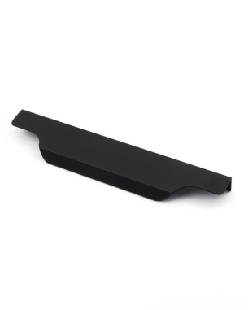 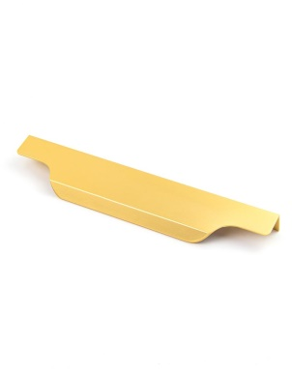 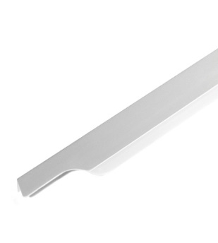 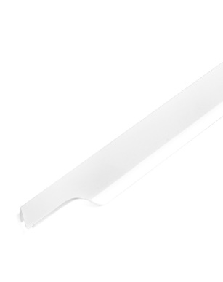 | PT-011-96SG | Ручка торцевая PT-011 матовое золото 148 мм | шт | 163 | 158 | 155 | 152 | 147
 | PT-011-96W | Ручка торцевая PT-011 белый 148 мм | шт | 163 | 158 | 155 | 152 | 147
 | PT-011-96SC | Ручка торцевая PT-011 матовый хром 148 мм | шт | 163 | 158 | 155 | 152 | 147
 | PT-011-96BL | Ручка торцевая PT-011 черный 148 мм | шт | 163 | 158 | 155 | 152 | 147
 | PT-011-128SG | Ручка торцевая PT-011 матовое золото 198 мм | шт | 205 | 199 | 195 | 191 | 185
 | PT-011-128W | Ручка торцевая PT-011 белый 198 мм | шт | 205 | 199 | 195 | 191 | 185
 | PT-011-128SC | Ручка торцевая PT-011-128 матовый хром 198 мм | шт | 205 | 199 | 195 | 191 | 185
 | PT-011-128BL | Ручка торцевая PT-011 черный 198 мм | шт | 205 | 199 | 195 | 191 | 185
 | PT-011-224SG | Ручка торцевая PT-011 матовое золото 298 мм | шт | 305 | 296 | 290 | 284 | 275
 | PT-011-224W | Ручка торцевая PT-011 белый 298 мм | шт | 305 | 296 | 290 | 284 | 275
 | PT-011-224SC | Ручка торцевая PT-011 матовый хром 298 мм | шт | 305 | 296 | 290 | 284 | 275
 | PT-011-224BL | Ручка торцевая PT-011 черный 298 мм | шт | 305 | 296 | 290 | 284 | 275
 | PT-011-320SG | Ручка торцевая PT-011 матовое золото 398 мм | шт | 401 | 389 | 381 | 373 | 361
 | PT-011-320W | Ручка торцевая PT-011 белый 398 мм | шт | 401 | 389 | 381 | 373 | 361
 | PT-011-320SC | Ручка торцевая PT-011 матовый хром 398 мм | шт | 401 | 389 | 381 | 373 | 361
 | PT-011-320BL | Ручка торцевая PT-011 черный 398 мм | шт | 401 | 389 | 381 | 373 | 361
 | PT-011-448SG | Ручка торцевая PT-011 матовое золото 498 мм | шт | 493 | 478 | 468 | 458 | 444
 | PT-011-448W | Ручка торцевая PT-011 белый 498 мм | шт | 493 | 478 | 468 | 458 | 444
 | PT-011-448SC | Ручка торцевая PT-011 матовый хром 498 мм | шт | 493 | 478 | 468 | 458 | 443
 | PT-011-44BL | Ручка торцевая PT-011 черный 498 мм | шт | 493 | 478 | 468 | 458 | 443
 | PT-011-512SG | Ручка торцевая PT-011 матовое золото 598 мм | шт | 590 | 572 | 561 | 549 | 531
 | PT-011-512W | Ручка торцевая PT-011 белый 598 мм | шт | 590 | 572 | 561 | 549 | 531
 | PT-011-512SC | Ручка торцевая PT-011 матовый хром 598 мм | шт | 590 | 572 | 561 | 549 | 531
 | PT-011-512BL | Ручка торцевая PT-011 черный 598 мм | шт | 590 | 572 | 561 | 549 | 531
 | PT-011-640SG | Ручка торцевая PT-011 матовое золото 598 мм | шт | 692 | 671 | 657 | 644 | 623
 | PT-011-640W | Ручка торцевая PT-011 белый 698 мм | шт | 692 | 671 | 657 | 644 | 623
 | PT-011-640SC | Ручка торцевая PT-011 матовый хром 698 мм | шт | 692 | 671 | 657 | 644 | 623
 | PT-011-640BL | Ручка торцевая PT-011 матовый черный 698 мм | шт | 692 | 671 | 657 | 644 | 623
 | PT-011-704SG | Ручка торцевая PT-011 матовое золото 798 мм | шт | 785 | 761 | 746 | 730 | 707
 | PT-011-704W | Ручка торцевая PT-011 белый 798 мм | шт | 785 | 761 | 746 | 730 | 707
 | PT-011-704SC | Ручка торцевая PT-011 матовый хром 798 мм | шт | 785 | 761 | 746 | 730 | 707
 | PT-011-704BL | Ручка торцевая PT-011 черный 798 мм | шт | 785 | 761 | 746 | 730 | 707

 | - складская программа
Действует накопительная система скидок на ежемесячный объем по всем
номенклатурным позициям компании "Интерьер-комплект"

Объем закупок в месяц
15-50 тыс.р.
50-100 тыс.р.
100-150 тыс.р.
150-200 тыс.р.
от 200 тыс.р.

